行政事業レビューシート
 |  |  |  |  |  |  |  |  |  |  |  |  |  |  |  |  |  |  |  |  |  |  | 事業番号 |  |  |  |  |  | 0398
平成２７年度行政事業レビューシート |  |  |  |  |  |  |  |  |  |  |  |  |  |  |  |  |  |  |  |  |  | （ | 国土交通省 |  |  |  |  |  |  |  |  | ）
事業名 |  |  |  | 電子政府等業務効率化推進経費 |  |  |  |  |  |  |  |  |  |  | 担当部局庁 |  |  |  | 国土地理院 |  |  |  |  |  |  |  | 作成責任者
事業開始年度 |  |  |  | 平成１６年度 |  |  | 事業終了 （予定）年度 |  |  |  | 終了予定なし |  |  |  | 担当課室 |  |  |  | 地理空間情報部企画調査課 |  |  |  |  |  |  |  | 課長 飯田 洋
会計区分 |  |  |  | 一般会計 |  |  |  |  |  |  |  |  |  |  | 政策・施策名 |  |  |  | 10 国土の総合的な利用、整備及び保全、国土に関する 情報の整備 38 国土の位置・形状を定めるための調査及び地理空 間情報の整備・活用を推進する
根拠法令 （具体的な 条項も記載） |  |  |  | － |  |  |  |  |  |  |  |  |  |  | 関係する計画、通知等 |  |  |  | e-Japan重点計画、 行政改革の重要方針（平成17年12月24日閣議決定）
主要政策・施策 |  |  |  | ＩＴ戦略 |  |  |  |  |  |  |  |  |  |  | 主要経費 |  |  |  | その他の事項経費
事業の目的 （目指す姿を簡潔に。3行程度以内） |  |  |  | 各種業務に必要なシステムを導入するとともに業務体系の見直しなどにより行政減量・効率化を図る。
事業概要 （5行程度以内。別添可） |  |  |  | 電子政府の実現に向けた取組みを推進するため、導入したシステム等について、必要な維持管理・運営を行う。 ・電子入札システムのシステムサポート等維持管理を実施。 ・コンピュータ、ネットワークの情報セキュリティの向上を図る。
実施方法 |  |  |  | 直接実施
予算額・ 執行額 （単位:百万円） |  |  |  |  |  |  |  | 24年度 |  |  |  |  | 25年度 |  |  |  |  | 26年度 |  |  |  |  |  | 27年度 |  |  |  | 28年度要求
 |  |  |  | 予算の状況 | 当初予算 |  |  | 107 |  |  |  |  | 51 |  |  |  |  | 53 |  |  |  |  |  | 45 |  |  |  | 61
 |  |  |  |  | 補正予算 |  |  | ▲ 10 |  |  |  |  | - |  |  |  |  | - |  |  |  |  |  | -
 |  |  |  |  | 前年度から繰越し |  |  | - |  |  |  |  | - |  |  |  |  | - |  |  |  |  |  | - |  |  |  | -
 |  |  |  |  | 翌年度へ繰越し |  |  | - |  |  |  |  | - |  |  |  |  | - |  |  |  |  |  | -
 |  |  |  |  | 予備費等 |  |  | - |  |  |  |  | - |  |  |  |  | - |  |  |  |  |  | -
 |  |  |  |  | 計 |  |  | 97 |  |  |  |  | 51 |  |  |  |  | 53 |  |  |  |  |  | 45 |  |  |  | 61
 |  |  |  | 執行額 |  |  |  | 93 |  |  |  |  | 47 |  |  |  |  | 50
 |  |  |  | 執行率（％） |  |  |  | 96% |  |  |  |  | 92% |  |  |  |  | 94%
成果目標及び成果実績 （アウトカム） |  |  |  | 定量的な成果目標 |  |  |  | 成果指標 |  |  |  |  |  |  |  | 単位 |  |  | 24年度 |  |  |  | 25年度 |  |  | 26年度 |  |  | 目標最終年度
 |  |  |  |  |  |  |  |  |  |  |  |  |  |  |  |  |  |  |  |  |  |  |  |  |  |  |  |  |  | 31 | 年度
 |  |  |  | 基盤地図情報の利用数を平成３１年度までに１，４００万件にする。 |  |  |  | 基盤地図情報のダウンロード数 |  |  |  |  |  |  | 成果実績 | 件／年 |  |  | 3,532,363 |  |  |  | 4,375,728 |  |  | 9,842,040
 |  |  |  |  |  |  |  |  |  |  |  |  |  |  | 目標値 | 件／年 |  |  | - |  |  |  | - |  |  | - |  |  | 14,000,000
 |  |  |  |  |  |  |  |  |  |  |  |  |  |  | 達成度 | ％ |  |  | 25 |  |  |  | 31 |  |  | 70
成果目標及び成果実績（アウトカム）欄についてさらに記載が必要な場合はチェックの上【別紙１】に記載

活動指標及び活動実績 （アウトプット） |  |  |  | 活動指標 |  |  |  |  |  |  |  |  |  |  |  | 単位 |  |  | 24年度 |  |  |  | 25年度 |  |  | 26年度 |  |  | 27年度活動見込
 |  |  |  | 職員の情報セキュリティ講習会受講率 |  |  |  |  |  |  |  |  |  |  | 活動実績 | ％ |  |  | 95 |  |  |  | 100 |  |  | 100
 |  |  |  |  |  |  |  |  |  |  |  |  |  |  | 当初見込み | ％ |  |  | 100 |  |  |  | 100 |  |  | 100 |  |  | 100
活動指標及び活動実績 （アウトプット） |  |  |  | 活動指標 |  |  |  |  |  |  |  |  |  |  |  | 単位 |  |  | 24年度 |  |  |  | 25年度 |  |  | 26年度 |  |  | 27年度活動見込
 |  |  |  | 国土地理院HPへの接続可能日数 |  |  |  |  |  |  |  |  |  |  | 活動実績 | 日 |  |  | 365 |  |  |  | 365 |  |  | 365
 |  |  |  |  |  |  |  |  |  |  |  |  |  |  | 当初見込み | 日 |  |  | 365 |  |  |  | 365 |  |  | 365 |  |  | 366
単位当たり コスト |  |  |  | 算出根拠 |  |  |  |  |  |  |  |  |  |  |  | 単位 |  |  | 24年度 |  |  |  | 25年度 |  |  | 26年度 |  |  | 27年度見込
 |  |  |  | 情報セキュリティ対策経費執行額 ／基盤地図情報のダウンロード数 |  |  |  |  |  |  |  |  |  |  | 単位当たり コスト | 円 |  |  | 8 |  |  |  | 7 |  |  | 3
 |  |  |  |  |  |  |  |  |  |  |  |  |  |  | 計算式 | / |  |  | 28,991,882 /3,532,363 |  |  |  | 29,180,192 /4,375,728 |  |  | 31,011,398 /9,842,040
平成27・28年度予算内訳（単位：百万円） |  | 費 目 |  |  |  | 27年度当初予算 |  |  |  | 28年度要求 |  |  |  | 主な増減理由
 |  | 測量庁費 |  |  |  | 45 |  |  |  | 61 |  |  |  | 経費の一部について隔年要求のため

 |  | 計 |  |  |  | 45 |  |  |  | 61

事業所管部局による点検・改善
 |  | 項 目 |  |  |  |  |  |  |  |  |  |  |  |  |  |  |  | 評 価 |  | 評価に関する説明
国費投入の必要性 |  | 事業の目的は国民や社会のニーズを的確に反映しているか。 |  |  |  |  |  |  |  |  |  |  |  |  |  |  |  | ‐
 |  | 地方自治体、民間等に委ねることができない事業なのか。 |  |  |  |  |  |  |  |  |  |  |  |  |  |  |  | ○ |  | 業務を実施するうえで不可欠な情報通信システムに係わる事業である。
 |  | 政策目的の達成手段として必要かつ適切な事業か。政策体系の中で優先度の高い事業か。 |  |  |  |  |  |  |  |  |  |  |  |  |  |  |  | ‐
事業の効率性 |  | 競争性が確保されているなど支出先の選定は妥当か。 |  |  |  |  |  |  |  |  |  |  |  |  |  |  |  | ○ |  | 請負契約の発注方法は、一般競争入札を原則とし、透明性・公平性･競争性の確保に努めている。
 |  | 受益者との負担関係は妥当であるか。 |  |  |  |  |  |  |  |  |  |  |  |  |  |  |  | ‐
 |  | 単位当たりコスト等の水準は妥当か。 |  |  |  |  |  |  |  |  |  |  |  |  |  |  |  | ○ |  | 対策コストを意識し、セキュリティの確保に努めている。
 |  | 資金の流れの中間段階での支出は合理的なものとなっているか。 |  |  |  |  |  |  |  |  |  |  |  |  |  |  |  | ‐
 |  | 費目・使途が事業目的に即し真に必要なものに限定されているか。 |  |  |  |  |  |  |  |  |  |  |  |  |  |  |  | ○ |  | 事業目的に沿って予算の執行しており、その執行状況等を適切に把握・確認している。
 |  | 不用率が大きい場合、その理由は妥当か。（理由を右に記載） |  |  |  |  |  |  |  |  |  |  |  |  |  |  |  | ‐
 |  | その他コスト削減や効率化に向けた工夫は行われているか |  |  |  |  |  |  |  |  |  |  |  |  |  |  |  | ‐
事業の有効性 |  | 成果実績は成果目標に見合ったものとなっているか |  |  |  |  |  |  |  |  |  |  |  |  |  |  |  | ○ |  | 成果実績は着実に増加しており、成果目標を達成する見込みである。
 |  | 事業実施に当たって他の手段・方法等が考えられる場合、それと比較してより効果的あるいは低コストで実施できているか。 |  |  |  |  |  |  |  |  |  |  |  |  |  |  |  | ‐
 |  | 活動実績は見込みに見合ったものであるか。 |  |  |  |  |  |  |  |  |  |  |  |  |  |  |  | ○ |  | 目標を達成しており、セキュリティへの理解を高めている。
 |  | 整備された施設や成果物は十分に活用されているか。 |  |  |  |  |  |  |  |  |  |  |  |  |  |  |  | ○ |  | 業務効率化のため十分に活用されている。
関連事業 |  | 関連する事業がある場合、他部局・他府省等と適切な役割分担を行っているか。（役割分担の具体的な内容を各事業の右に記載）
 |  | 所管府省・部局名 |  |  |  |  |  | 事業番号 |  |  |  | 事業名

点検・改善結果 |  | 点検結果 |  | ・平成26年度発注先の選定にあたって、透明性・公平性・競争性の確保を図る観点から、原則的に一般競争方式による手続きを経たうえで、発注先を選定し、効率的な執行となるよう努めた。
 |  | 改善の 方向性 |  | 引き続きセキュリティを確保し、地理空間情報の提供を図るとともに、コストの縮減、競争性・透明性の高い発注先の選定に取り組み、事業実施の効率化・透明性を図る。
外部有識者の所見

行政事業レビュー推進チームの所見
事業内容の 一部改善 |  |  | 成果目標に向けて成果実績は着実に増加しているが、更なる事業成果の活用に向け、事業成果の周知に努める。 引き続き透明性・公平性・競争性の高い発注方法・発注先の選定に努める。
所見を踏まえた改善点/概算要求における反映状況
執行等改善 |  |  | 引き続き事業成果の活用及び周知に努めつつ、コスト縮減や発注方法の改良等、事業実施の効率化・透明性の確保を図る。
備考

関連する過去のレビューシートの事業番号
平成22年度 |  |  |  | 462 |  |  |  |  | 平成23年度 |  |  |  | 437 |  |  |  |  |  |  | 平成24年度 |  |  |  |  | 467
平成25年度 |  |  |  | 395 |  |  |  |  | 平成26年度 |  |  |  | 381
資金の流れ （資金の受け取り先が何を行っているかについて補足する）（単位：百万円） |  |  |  | ※平成26年度実績を記入。執行実績がない新規事業、新規要求事業については現時点で予定やイメージを記入。

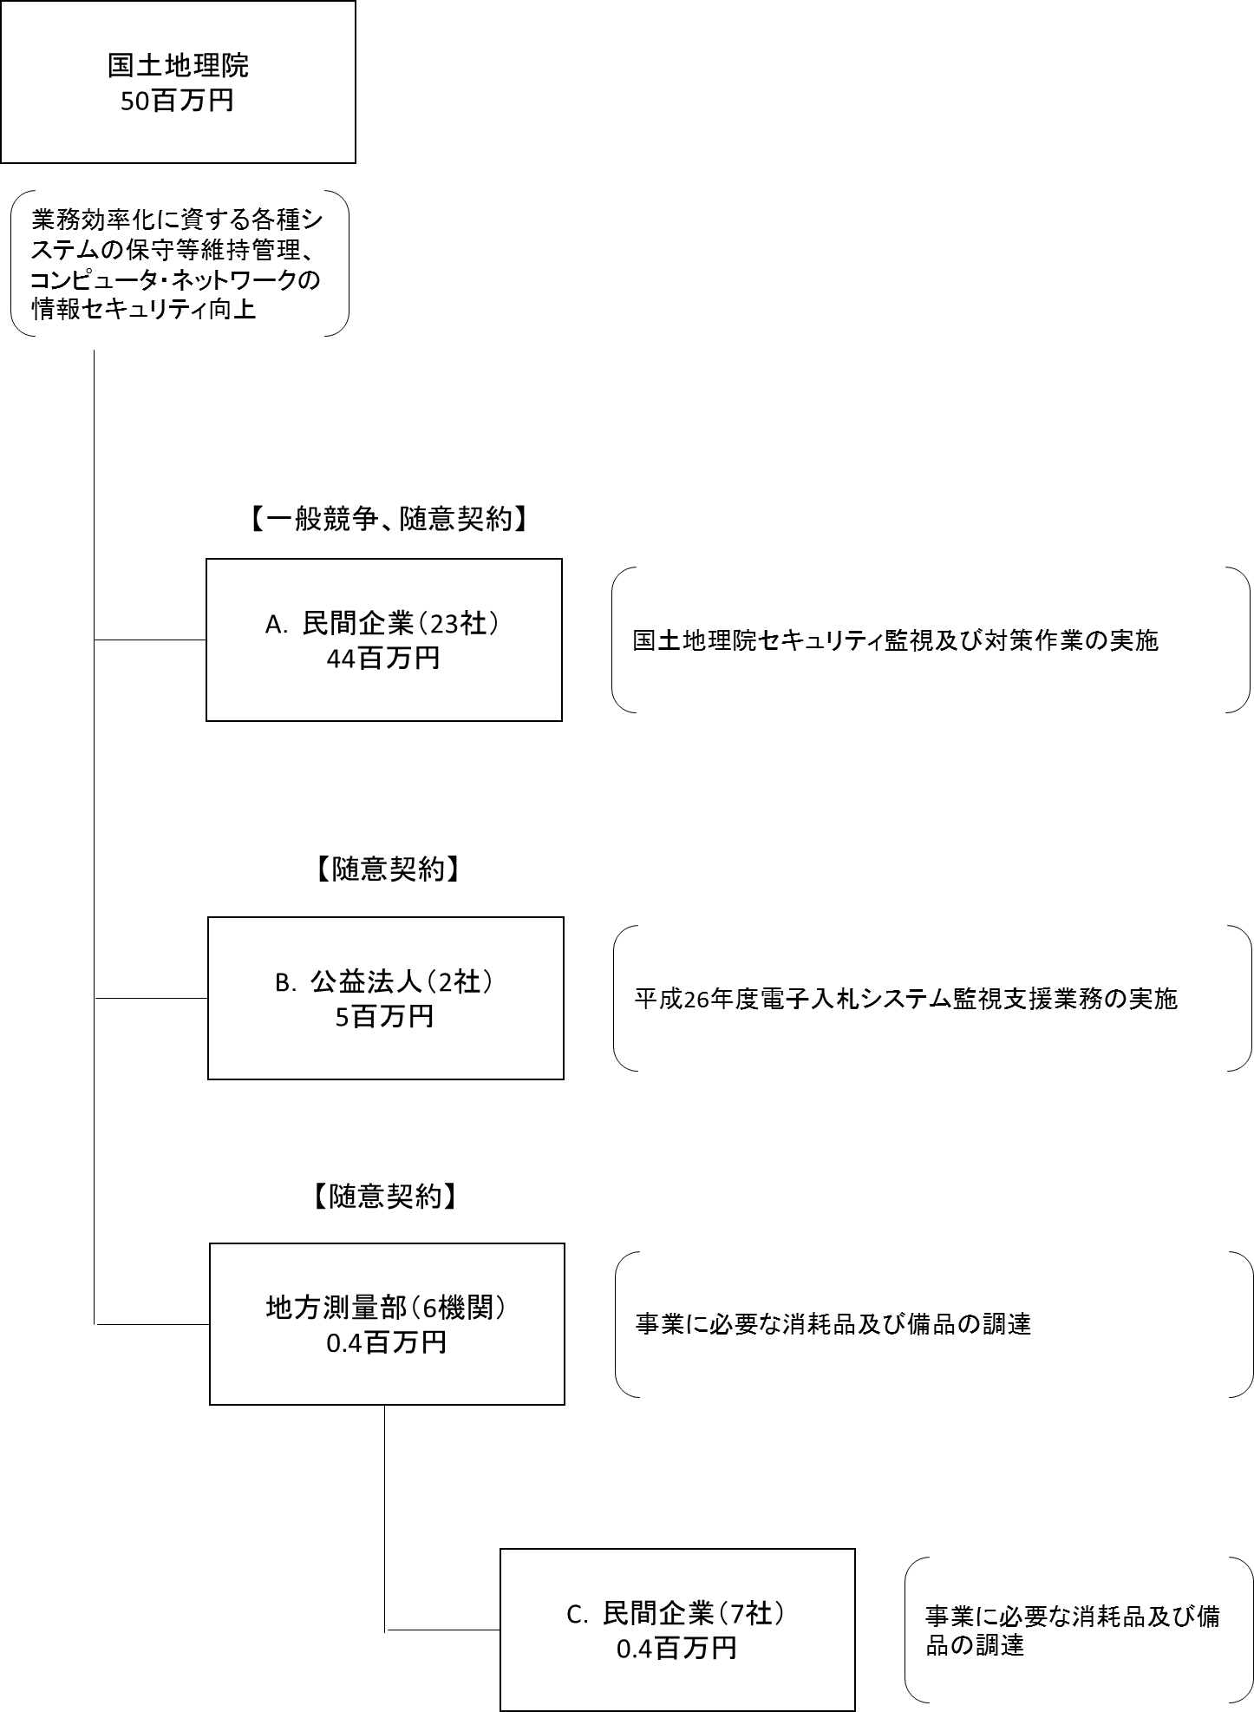

費目・使途 （「資金の流れ」においてブロックごとに最大の金額が支出されている者について記載する。費目と使途の双方で実情が分かるように記載） |  |  |  | A.カストマシステム（株） |  |  |  |  |  |  |  |  |  |  |  |  | E.
 |  |  |  | 費 目 |  | 使 途 |  |  |  |  |  |  |  |  | 金 額 (百万円） |  | 費 目 |  |  |  | 使 途 |  |  |  |  |  |  |  |  | 金 額 (百万円）
 |  |  |  | 役務 |  | 平成２６年度国土地理院情報システム管理の支援業務 |  |  |  |  |  |  |  |  | 12

 |  |  |  | 計 |  |  |  |  |  |  |  |  |  |  | 12 |  | 計 |  |  |  |  |  |  |  |  |  |  |  |  | 0
 |  |  |  | B.一般財団法人日本建設情報総合センター |  |  |  |  |  |  |  |  |  |  |  |  | F.
 |  |  |  | 費 目 |  | 使 途 |  |  |  |  |  |  |  |  | 金 額 (百万円） |  | 費 目 |  |  |  | 使 途 |  |  |  |  |  |  |  |  | 金 額 (百万円）
 |  |  |  | 役務 |  | 【分担金】平成２６年度電子入札システム監視支援業務 |  |  |  |  |  |  |  |  | 4

 |  |  |  | 計 |  |  |  |  |  |  |  |  |  |  | 4 |  | 計 |  |  |  |  |  |  |  |  |  |  |  |  | 0
 |  |  |  | C. |  |  |  |  |  |  |  |  |  |  |  |  | G.
 |  |  |  | 費 目 |  | 使 途 |  |  |  |  |  |  |  |  | 金 額 (百万円） |  | 費 目 |  |  |  | 使 途 |  |  |  |  |  |  |  |  | 金 額 (百万円）

 |  |  |  | 計 |  |  |  |  |  |  |  |  |  |  | 0 |  | 計 |  |  |  |  |  |  |  |  |  |  |  |  | 0
 |  |  |  | D. |  |  |  |  |  |  |  |  |  |  |  |  | H.
 |  |  |  | 費 目 |  | 使 途 |  |  |  |  |  |  |  |  | 金 額 (百万円） |  | 費 目 |  |  |  | 使 途 |  |  |  |  |  |  |  |  | 金 額 (百万円）

 |  |  |  | 計 |  |  |  |  |  |  |  |  |  |  | 0 |  | 計 |  |  |  |  |  |  |  |  |  |  |  |  | 0
費目・使途欄についてさらに記載が必要な場合はチェックの上【別紙２】に記載

 | 支出先上位１０者リスト
 | A.民間企業
 |  | 支 出 先 |  |  |  |  | 業 務 概 要 |  |  |  |  |  |  |  |  |  |  |  |  |  |  |  |  | 支 出 額 （百万円） |  |  | 入札者数 |  |  | 落札率
1 |  | カストマシステム（株） |  |  |  |  | 平成２６年度国土地理院情報システム管理の支援業務 |  |  |  |  |  |  |  |  |  |  |  |  |  |  |  |  | 12 |  |  | 1 |  |  | 97
2 |  | 日本電気（株）関東甲信越支社 |  |  |  |  | 【分担金】平成２６年度電子入札システム運用監理業務 外 |  |  |  |  |  |  |  |  |  |  |  |  |  |  |  |  | 8 |  |  | - |  |  | -
3 |  | （株）ブロードバンドセキュリティ |  |  |  |  | 国土地理院情報セキュリティ監視及び対策作業 外 |  |  |  |  |  |  |  |  |  |  |  |  |  |  |  |  | 7 |  |  | - |  |  | -
4 |  | 東芝情報システムプロダクツ（株） |  |  |  |  | ソフトウェア（セキュドック Standard)ライセンス購入 |  |  |  |  |  |  |  |  |  |  |  |  |  |  |  |  | 4 |  |  | 1 |  |  | 94
5 |  | パシフィックコンサルタンツ(株)九州支社 |  |  |  |  | 【分担金】平成２７・２８年度競争参加資格審査（測量等）申請・受付システム改良等業務 外 |  |  |  |  |  |  |  |  |  |  |  |  |  |  |  |  | 4 |  |  | - |  |  | -
6 |  | 富士通エフ・アイ・ピー（株） |  |  |  |  | Webアプリケーション脆弱性監査作業 外 |  |  |  |  |  |  |  |  |  |  |  |  |  |  |  |  | 2 |  |  | - |  |  | -
7 |  | 関東情報サービス(株) |  |  |  |  | 国土地理院測量業務競争参加資格審査システム改良作業 |  |  |  |  |  |  |  |  |  |  |  |  |  |  |  |  | 1 |  |  | 6 |  |  | 96
8 |  | （株）ホサカ |  |  |  |  | 備品購入 外 |  |  |  |  |  |  |  |  |  |  |  |  |  |  |  |  | 1 |  |  | - |  |  | -
9 |  | ＮＴＴ－ＡＴテクノコミュニケーションズ（株） |  |  |  |  | L3スイッチの保守 |  |  |  |  |  |  |  |  |  |  |  |  |  |  |  |  | 1 |  |  | 随意契約 |  |  | -
10 |  | （株）コスモソニックツーワン |  |  |  |  | L3スイッチ更新 |  |  |  |  |  |  |  |  |  |  |  |  |  |  |  |  | 1 |  |  | 随意契約 |  |  | -

 | B.公益法人
 |  | 支 出 先 |  |  |  |  | 業 務 概 要 |  |  |  |  |  |  |  |  |  |  |  |  |  |  |  |  | 支 出 額 （百万円） |  |  | 入札者数 |  |  | 落札率
1 |  | （一財）日本建設情報総合センター |  |  |  |  | 【分担金】平成２６年度電子入札システム監視支援業務 外 |  |  |  |  |  |  |  |  |  |  |  |  |  |  |  |  | 4 |  |  | - |  |  | -
2 |  | （一社）日本ネットワークインフォメーションセンター |  |  |  |  | IPアドレスの維持 |  |  |  |  |  |  |  |  |  |  |  |  |  |  |  |  | 0 |  |  | 随意契約 |  |  | -

 | C.民間企業
 |  | 支 出 先 |  |  |  |  | 業 務 概 要 |  |  |  |  |  |  |  |  |  |  |  |  |  |  |  |  | 支 出 額 （百万円） |  |  | 入札者数 |  |  | 落札率
1 |  | （株）ヤマダ電機 札幌本店営業所 |  |  |  |  | 備品購入 |  |  |  |  |  |  |  |  |  |  |  |  |  |  |  |  | 0 |  |  | 随意契約 |  |  | -
2 |  | （株）丸天産業 |  |  |  |  | 備品購入 |  |  |  |  |  |  |  |  |  |  |  |  |  |  |  |  | 0 |  |  | 随意契約 |  |  | -
3 |  | （株）原誠文堂 |  |  |  |  | 消耗品購入 |  |  |  |  |  |  |  |  |  |  |  |  |  |  |  |  | 0 |  |  | 随意契約 |  |  | -
4 |  | (株)東和商会 |  |  |  |  | 備品購入 |  |  |  |  |  |  |  |  |  |  |  |  |  |  |  |  | 0 |  |  | 随意契約 |  |  | -
5 |  | ミナミ商事 |  |  |  |  | 消耗品購入 |  |  |  |  |  |  |  |  |  |  |  |  |  |  |  |  | 0 |  |  | 随意契約 |  |  | -
6 |  | （株）大用堂 |  |  |  |  | 消耗品購入 |  |  |  |  |  |  |  |  |  |  |  |  |  |  |  |  | 0 |  |  | 随意契約 |  |  | -
7 |  | 北陸コンピュータ・サービス（株） |  |  |  |  | 消耗品購入 |  |  |  |  |  |  |  |  |  |  |  |  |  |  |  |  | 0 |  |  | 随意契約 |  |  | -

支出先上位10社リスト欄についてさらに記載が必要な場合はチェックの上【別紙３】に記載

